Sheet1
[CGM排期]
[演讲题目] | De novo reconstruction of cell interaction landscapes from single-cell spatial transcriptome data with DeepLinc
[演讲时间]
[关键词] | single-cell spatial transcriptome, cell interaction, deep learning
[嘉宾介绍] | 李润泽本科毕业于华中农业大学，于2018年起在清华大学生命科学学院就读Ph.D.，导师是杨雪瑞副教授。李润泽的研究兴趣是深度学习在单细胞和空间组学数据中的应用，博士期间的工作主要集中在基于空间转录组数据，针对单细胞组装互作中的重要问题，开发新的计算工具和方法框架。
[中文摘要] | 基于变分图自动编码器 (VGAE) 的深度生成模型，我们开发了一种新方法 DeepLinc（deep learning framework for landscapes of interacting cells），用于从单细胞空间转录组数据从头重建细胞相互作用网络。基于对真实和模拟数据的广泛测试，DeepLinc证明了它从不完整的空间转录组数据中学习、过滤错误交互以及推断缺失的远端和近端交互等方面的高效性。这种细胞相互作用网络的从头重建不依赖于细胞类型、配体-受体对或细胞相互作用机制的先验知识。重建的细胞相互作用的完整网络表现出高度的生理相关性，可能比细胞空间组织的原始快照更完整。此外，DeepLinc还可以用于推断有助于细胞相互作用景观的特征基因，以及基于空间编码的细胞异质性对细胞进行重新聚类。这些新见解可以帮助阐明生理环境中细胞组织模式的生物学相关性和潜在机制。
[参考文献] | Li, R., Yang, X. De novo reconstruction of cell interaction landscapes from single-cell spatial transcriptome data with DeepLinc. Genome Biol 23, 124 (2022).
[嘉宾照片] | 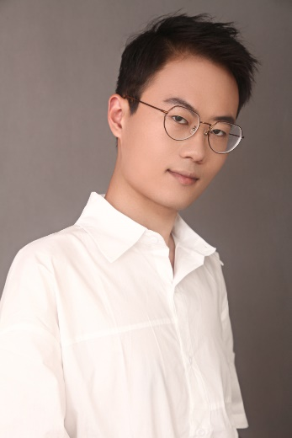
[FirstName] | Runze
[LastName] | Li

